Molecules
Molecule | Reward | MW | H-bond donors | H-bond acceptors | Heavy atoms | cLogP | Rotatable bonds | Ligand efficiency | SMILES
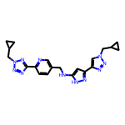 | 8.31 | 417.21 | 2 | 10 | 31 | 2.149 | 9 | 0.2679 | c1cc(-c2nnn(CC3CC3)n2)ncc1CNc1cc(-c2cn(CC3CC3)nn2)n[nH]1
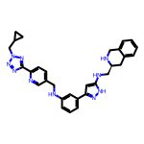 | 8.30 | 532.28 | 4 | 9 | 40 | 4.274 | 10 | 0.2076 | c1cc(NCc2ccc(-c3nnn(CC4CC4)n3)nc2)cc(-c2cc(NC[C@@H]3Cc4ccccc4CN3)[nH]n2)c1
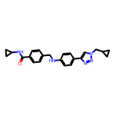 | 8.29 | 387.21 | 2 | 5 | 29 | 3.859 | 8 | 0.2858 | O=C(NC1CC1)c1ccc(CNc2ccc(-c3cn(CC4CC4)nn3)cc2)cc1
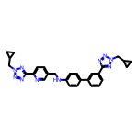 | 8.26 | 504.25 | 1 | 10 | 38 | 4.488 | 10 | 0.2173 | c1cc(-c2ccc(NCc3ccc(-c4nnn(CC5CC5)n4)nc3)cc2)cc(-c2nnn(CC3CC3)n2)c1
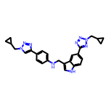 | 8.25 | 465.24 | 2 | 8 | 35 | 4.512 | 9 | 0.2358 | c1cc(-c2cn(CC3CC3)nn2)ccc1NCc1c[nH]c2ccc(-c3nnn(CC4CC4)n3)cc12
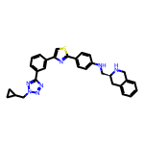 | 8.21 | 519.22 | 2 | 8 | 38 | 5.667 | 8 | 0.2160 | c1cc(-c2csc(-c3ccc(NC[C@@H]4Cc5ccccc5CN4)cc3)n2)cc(-c2nnn(CC3CC3)n2)c1
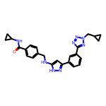 | 8.19 | 454.22 | 3 | 7 | 34 | 3.645 | 9 | 0.2409 | O=C(NC1CC1)c1ccc(CNc2cc(-c3cccc(-c4nnn(CC5CC5)n4)c3)n[nH]2)cc1
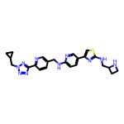 | 8.18 | 474.21 | 3 | 11 | 34 | 3.050 | 10 | 0.2406 | c1cc(-c2nnn(CC3CC3)n2)ncc1CNc1ccc(-c2csc(NCC3CCN3)n2)cn1
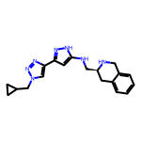 | 8.18 | 349.20 | 3 | 6 | 26 | 2.205 | 6 | 0.3145 | c1ccc2c(c1)CN[C@H](CNc1cc(-c3cn(CC4CC4)nn3)n[nH]1)C2
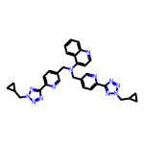 | 8.17 | 570.27 | 0 | 12 | 43 | 4.359 | 11 | 0.1901 | c1ccc2c(N(Cc3ccc(-c4nnn(CC5CC5)n4)nc3)Cc3ccc(-c4nnn(CC5CC5)n4)nc3)ccnc2c1
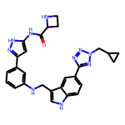 | 8.17 | 508.24 | 5 | 8 | 38 | 3.534 | 9 | 0.2150 | O=C(Nc1cc(-c2cccc(NCc3c[nH]c4ccc(-c5nnn(CC6CC6)n5)cc34)c2)n[nH]1)C1CCN1
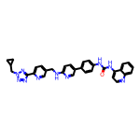 | 8.17 | 568.24 | 3 | 9 | 43 | 6.011 | 9 | 0.1899 | O=C(Nc1ccc(-c2ccc(NCc3ccc(-c4nnn(CC5CC5)n4)nc3)nc2)cc1)Nc1ccnc2ccccc12
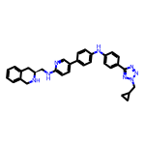 | 8.17 | 528.27 | 3 | 8 | 40 | 5.682 | 9 | 0.2041 | c1ccc2c(c1)CN[C@H](CNc1ccc(-c3ccc(Nc4ccc(-c5nnn(CC6CC6)n5)cc4)cc3)cn1)C2
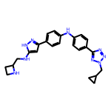 | 8.16 | 441.24 | 4 | 8 | 33 | 3.658 | 9 | 0.2472 | c1cc(-c2cc(NCC3CCN3)[nH]n2)ccc1Nc1ccc(-c2nnn(CC3CC3)n2)cc1
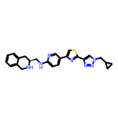 | 8.15 | 443.19 | 2 | 8 | 32 | 4.000 | 7 | 0.2547 | c1ccc2c(c1)CN[C@H](CNc1ccc(-c3csc(-c4cn(CC5CC5)nn4)n3)cn1)C2
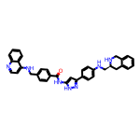 | 8.15 | 579.27 | 5 | 6 | 44 | 6.616 | 9 | 0.1852 | O=C(Nc1cc(-c2ccc(NC[C@@H]3Cc4ccccc4CN3)cc2)n[nH]1)c1ccc(CNc2ccnc3ccccc23)cc1
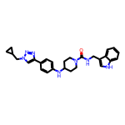 | 8.14 | 469.26 | 3 | 5 | 35 | 4.623 | 7 | 0.2327 | O=C(NCc1c[nH]c2ccccc12)N1CCC(Nc2ccc(-c3cn(CC4CC4)nn3)cc2)CC1
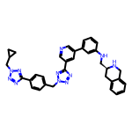 | 8.14 | 595.29 | 2 | 11 | 45 | 4.640 | 10 | 0.1810 | c1cc(NC[C@@H]2Cc3ccccc3CN2)cc(-c2cncc(-c3nnn(Cc4ccc(-c5nnn(CC6CC6)n5)cc4)n3)c2)c1
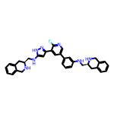 | 8.14 | 559.29 | 5 | 6 | 42 | 5.531 | 8 | 0.1938 | Fc1ncc(-c2cccc(NC[C@@H]3Cc4ccccc4CN3)c2)cc1-c1cc(NC[C@@H]2Cc3ccccc3CN2)[nH]n1
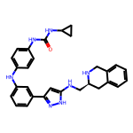 | 8.13 | 493.26 | 6 | 5 | 37 | 5.231 | 8 | 0.2198 | O=C(Nc1ccc(Nc2cccc(-c3cc(NC[C@@H]4Cc5ccccc5CN4)[nH]n3)c2)cc1)NC1CC1
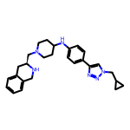 | 8.13 | 442.28 | 2 | 6 | 33 | 3.946 | 7 | 0.2464 | c1ccc2c(c1)CN[C@H](CN1CCC(Nc3ccc(-c4cn(CC5CC5)nn4)cc3)CC1)C2
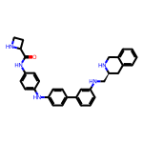 | 8.12 | 503.27 | 5 | 5 | 38 | 5.524 | 8 | 0.2138 | O=C(Nc1ccc(Nc2ccc(-c3cccc(NC[C@@H]4Cc5ccccc5CN4)c3)cc2)cc1)C1CCN1
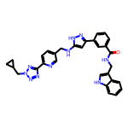 | 8.12 | 544.24 | 4 | 8 | 41 | 4.559 | 10 | 0.1981 | O=C(NCc1c[nH]c2ccccc12)c1cccc(-c2cc(NCc3ccc(-c4nnn(CC5CC5)n4)nc3)[nH]n2)c1
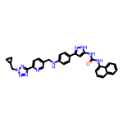 | 8.12 | 556.24 | 4 | 8 | 42 | 5.945 | 9 | 0.1934 | O=C(Nc1cc(-c2ccc(NCc3ccc(-c4nnn(CC5CC5)n4)nc3)cc2)n[nH]1)Nc1cccc2ccccc12
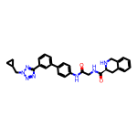 | 8.12 | 507.24 | 3 | 7 | 38 | 3.186 | 8 | 0.2136 | O=C(CNC(=O)[C@@H]1Cc2ccccc2CN1)Nc1ccc(-c2cccc(-c3nnn(CC4CC4)n3)c2)cc1
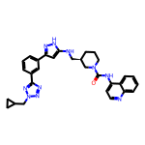 | 8.11 | 548.28 | 3 | 8 | 41 | 5.044 | 8 | 0.1979 | O=C(Nc1ccnc2ccccc12)N1CCC[C@H](CNc2cc(-c3cccc(-c4nnn(CC5CC5)n4)c3)n[nH]2)C1
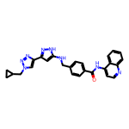 | 8.11 | 464.21 | 3 | 7 | 35 | 4.491 | 8 | 0.2318 | O=C(Nc1ccnc2ccccc12)c1ccc(CNc2cc(-c3cn(CC4CC4)nn3)n[nH]2)cc1
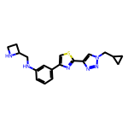 | 8.11 | 366.16 | 2 | 7 | 26 | 3.252 | 7 | 0.3118 | c1cc(NCC2CCN2)cc(-c2csc(-c3cn(CC4CC4)nn3)n2)c1
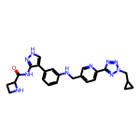 | 8.10 | 470.23 | 4 | 9 | 35 | 2.448 | 9 | 0.2316 | O=C(Nc1n[nH]cc1-c1cccc(NCc2ccc(-c3nnn(CC4CC4)n3)nc2)c1)C1CCN1
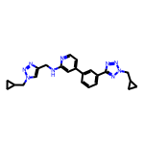 | 8.10 | 427.22 | 1 | 9 | 32 | 3.426 | 9 | 0.2533 | c1cc(-c2ccnc(NCc3cn(CC4CC4)nn3)c2)cc(-c2nnn(CC3CC3)n2)c1
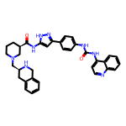 | 8.10 | 600.30 | 5 | 6 | 45 | 5.634 | 7 | 0.1800 | O=C(Nc1ccc(-c2cc(NC(=O)[C@@H]3CCCN(C[C@@H]4Cc5ccccc5CN4)C3)[nH]n2)cc1)Nc1ccnc2ccccc12
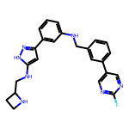 | 8.10 | 429.21 | 4 | 6 | 32 | 4.059 | 8 | 0.2530 | Fc1ncc(-c2cccc(CNc3cccc(-c4cc(NCC5CCN5)[nH]n4)c3)c2)cn1
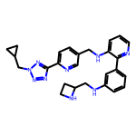 | 8.10 | 467.25 | 3 | 9 | 35 | 3.593 | 10 | 0.2313 | c1cc(NCC2CCN2)cc(-c2ncccc2NCc2ccc(-c3nnn(CC4CC4)n3)nc2)c1
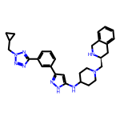 | 8.09 | 509.30 | 3 | 8 | 38 | 3.731 | 8 | 0.2130 | c1cc(-c2cc(NC3CCN(C[C@@H]4Cc5ccccc5CN4)CC3)[nH]n2)cc(-c2nnn(CC3CC3)n2)c1
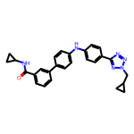 | 8.09 | 450.22 | 2 | 6 | 34 | 5.053 | 8 | 0.2379 | O=C(NC1CC1)c1cccc(-c2ccc(Nc3ccc(-c4nnn(CC5CC5)n4)cc3)cc2)c1
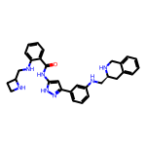 | 8.09 | 507.27 | 6 | 6 | 38 | 4.229 | 9 | 0.2128 | O=C(Nc1cc(-c2cccc(NC[C@@H]3Cc4ccccc4CN3)c2)n[nH]1)c1ccccc1NCC1CCN1
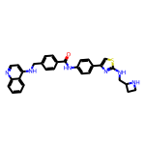 | 8.09 | 520.20 | 4 | 7 | 38 | 5.997 | 9 | 0.2128 | O=C(Nc1ccc(-c2csc(NCC3CCN3)n2)cc1)c1ccc(CNc2ccnc3ccccc23)cc1
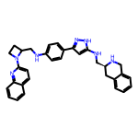 | 8.09 | 515.28 | 4 | 6 | 39 | 5.442 | 8 | 0.2074 | c1ccc2c(c1)CN[C@H](CNc1cc(-c3ccc(NCC4CCN4c4ccc5ccccc5n4)cc3)n[nH]1)C2
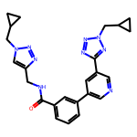 | 8.08 | 455.22 | 1 | 9 | 34 | 2.744 | 9 | 0.2377 | O=C(NCc1cn(CC2CC2)nn1)c1cccc(-c2cncc(-c3nnn(CC4CC4)n3)c2)c1
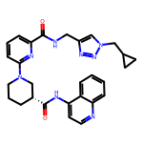 | 8.08 | 510.25 | 2 | 8 | 38 | 3.416 | 8 | 0.2127 | O=C(NCc1cn(CC2CC2)nn1)c1cccc(N2CCC[C@@H](C(=O)Nc3ccnc4ccccc34)C2)n1
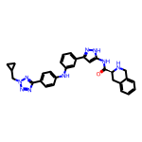 | 8.08 | 531.25 | 4 | 8 | 40 | 4.537 | 8 | 0.2021 | O=C(Nc1cc(-c2cccc(Nc3ccc(-c4nnn(CC5CC5)n4)cc3)c2)n[nH]1)[C@@H]1Cc2ccccc2CN1
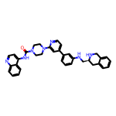 | 8.08 | 569.29 | 3 | 6 | 43 | 5.777 | 6 | 0.1879 | O=C(Nc1ccnc2ccccc12)N1CCN(c2cc(-c3cccc(NC[C@@H]4Cc5ccccc5CN4)c3)ccn2)CC1
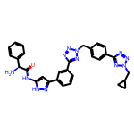 | 8.08 | 572.25 | 3 | 11 | 43 | 3.481 | 10 | 0.1879 | N[C@H](C(=O)Nc1cc(-c2cccc(-c3nnn(Cc4ccc(-c5nnn(CC6CC6)n5)cc4)n3)c2)n[nH]1)c1ccccc1
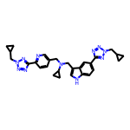 | 8.08 | 521.28 | 1 | 10 | 39 | 3.855 | 11 | 0.2072 | c1cc(-c2nnn(CC3CC3)n2)ncc1CN(Cc1c[nH]c2ccc(-c3nnn(CC4CC4)n3)cc12)C1CC1
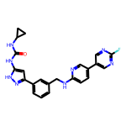 | 8.08 | 444.18 | 4 | 6 | 33 | 3.964 | 7 | 0.2448 | O=C(Nc1cc(-c2cccc(CNc3ccc(-c4cnc(F)nc4)cn3)c2)n[nH]1)NC1CC1
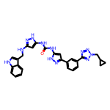 | 8.08 | 534.24 | 6 | 8 | 40 | 4.601 | 9 | 0.2020 | O=C(Nc1cc(NCc2c[nH]c3ccccc23)n[nH]1)Nc1cc(-c2cccc(-c3nnn(CC4CC4)n3)c2)n[nH]1
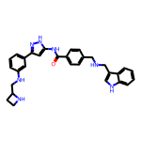 | 8.08 | 505.26 | 6 | 5 | 38 | 4.874 | 10 | 0.2125 | O=C(Nc1cc(-c2cccc(NCC3CCN3)c2)n[nH]1)c1ccc(CNCc2c[nH]c3ccccc23)cc1
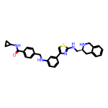 | 8.07 | 509.22 | 4 | 6 | 37 | 5.441 | 9 | 0.2181 | O=C(NC1CC1)c1ccc(CNc2cccc(-c3csc(NC[C@@H]4Cc5ccccc5CN4)n3)c2)cc1
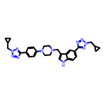 | 8.07 | 535.29 | 1 | 10 | 40 | 3.617 | 9 | 0.2017 | c1cc(N2CCN(Cc3c[nH]c4ccc(-c5nnn(CC6CC6)n5)cc34)CC2)ccc1-c1nnn(CC2CC2)n1
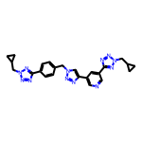 | 8.07 | 480.22 | 0 | 12 | 36 | 2.515 | 9 | 0.2241 | c1cc(-c2nnn(CC3CC3)n2)ccc1Cn1cc(-c2cncc(-c3nnn(CC4CC4)n3)c2)nn1
 | 8.06 | 547.28 | 3 | 7 | 41 | 5.080 | 8 | 0.1966 | O=C(NCc1c[nH]c2ccccc12)N1CCC(Nc2cccc(-c3cncc(-c4nnn(CC5CC5)n4)c3)c2)CC1
 | 8.06 | 600.30 | 5 | 6 | 45 | 5.634 | 7 | 0.1791 | O=C(Nc1ccnc2ccccc12)[C@@H]1CCCN(C(=O)Nc2cccc(-c3cc(NC[C@@H]4Cc5ccccc5CN4)[nH]n3)c2)C1
 | 8.06 | 569.29 | 6 | 6 | 43 | 5.600 | 8 | 0.1874 | O=C(Nc1cc(-c2ccc(Nc3ccc(NC[C@@H]4Cc5ccccc5CN4)cc3)cc2)n[nH]1)[C@@H]1Cc2ccccc2CN1
 | 8.06 | 494.25 | 1 | 8 | 37 | 4.058 | 8 | 0.2177 | O=C(Nc1ccc(-c2cccnc2)cc1)[C@H]1CCCN(Cc2ccc(-c3nnn(CC4CC4)n3)nc2)C1
 | 8.06 | 555.27 | 3 | 7 | 42 | 5.074 | 9 | 0.1918 | O=C(NC1CC1)c1ccc(Cn2nnc(-c3cccc(-c4ccc(NC[C@@H]5Cc6ccccc6CN5)cc4)c3)n2)cc1
 | 8.06 | 551.24 | 2 | 7 | 42 | 6.830 | 9 | 0.1918 | O=C(Nc1ccc(-c2cccc(-c3nnn(CC4CC4)n3)c2)cc1)c1ccc(CNc2ccnc3ccccc23)cc1
 | 8.05 | 420.20 | 4 | 6 | 31 | 2.292 | 8 | 0.2598 | O=C(Nc1cc(-c2cccc(C(=O)NCc3cn(CC4CC4)nn3)c2)n[nH]1)NC1CC1
 | 8.05 | 466.22 | 2 | 8 | 35 | 3.711 | 9 | 0.2301 | O=C(NC1CC1)c1cccc(CNc2ccc(-c3cncc(-c4nnn(CC5CC5)n4)c3)cn2)c1
 | 8.05 | 452.21 | 4 | 6 | 34 | 4.424 | 8 | 0.2368 | O=C(Nc1cc(-c2cn(CC3CC3)nn2)n[nH]1)c1ccc(NCc2c[nH]c3ccccc23)cc1
 | 8.05 | 537.25 | 1 | 13 | 40 | 1.778 | 11 | 0.2012 | O=C(NCc1cn(Cc2ccc(-c3nnn(CC4CC4)n3)cc2)nn1)c1ccc(-c2nnn(CC3CC3)n2)nc1
 | 8.05 | 527.23 | 4 | 5 | 40 | 6.067 | 8 | 0.2012 | O=C(Nc1ccnc2ccccc12)c1ccc(CNc2cccc(-c3ccc(NC(=O)C4CCN4)cc3)c2)cc1
 | 8.05 | 491.28 | 1 | 7 | 37 | 4.491 | 9 | 0.2175 | c1cc(-c2cncc(CN(C[C@@H]3Cc4ccccc4CN3)C3CC3)c2)cc(-c2nnn(CC3CC3)n2)c1
 | 8.05 | 470.23 | 1 | 8 | 35 | 4.427 | 7 | 0.2299 | Fc1ncc(-c2ccc(NC3CCN(c4ccc(-c5nnn(CC6CC6)n5)cc4)CC3)cc2)cn1
 | 8.04 | 486.25 | 4 | 5 | 37 | 5.877 | 8 | 0.2174 | c1cncc(-c2cccc(CNc3ccc(-c4cc(NC[C@@H]5Cc6ccccc6CN5)[nH]n4)cc3)c2)c1
 | 8.04 | 490.23 | 1 | 10 | 37 | 4.619 | 9 | 0.2174 | c1cc(-c2nnn(CC3CC3)n2)cc(-c2ncccc2Nc2ccc(-c3nnn(CC4CC4)n3)cc2)c1
 | 8.04 | 571.24 | 4 | 6 | 42 | 6.257 | 7 | 0.1915 | O=C(Nc1cccc(-c2nc(-c3cccc(NC[C@@H]4Cc5ccccc5CN4)c3)cs2)c1)[C@@H]1Cc2ccccc2CN1
 | 8.04 | 515.24 | 2 | 7 | 39 | 5.354 | 10 | 0.2062 | O=C(NCc1ccccc1)c1ccc(CNc2cccc(-c3cncc(-c4nnn(CC5CC5)n4)c3)c2)cc1
 | 8.04 | 510.22 | 5 | 7 | 37 | 4.981 | 8 | 0.2173 | O=C(Nc1ccc(Nc2ccc(-c3csc(NCC4CCN4)n3)cc2)cc1)[C@@H]1Cc2ccccc2CN1
 | 8.04 | 585.29 | 5 | 5 | 44 | 5.991 | 6 | 0.1827 | O=C(Nc1cc(-c2cccc(NC3CCN(C(=O)[C@@H]4Cc5ccccc5CN4)CC3)c2)n[nH]1)Nc1cccc2ccccc12
 | 8.04 | 480.26 | 2 | 5 | 36 | 5.864 | 7 | 0.2233 | O=C(Nc1cccc2ccccc12)N1CCC[C@@H](CNc2ccc(-c3cn(CC4CC4)nn3)cc2)C1
 | 8.04 | 565.29 | 1 | 9 | 42 | 3.535 | 8 | 0.1914 | O=C(Nc1ccnc2ccccc12)[C@H]1CCCN(C(=O)[C@H]2CCCN2Cc2ccc(-c3nnn(CC4CC4)n3)nc2)C1
 | 8.04 | 430.19 | 4 | 6 | 32 | 2.992 | 7 | 0.2511 | O=C(CNC(=O)Nc1cccc2ccccc12)Nc1cc(-c2cn(CC3CC3)nn2)n[nH]1
 | 8.03 | 520.21 | 4 | 7 | 39 | 4.447 | 7 | 0.2060 | O=C(Nc1cc(-c2ccc(NC[C@@H]3Cc4ccccc4CN3)nc2)n[nH]1)c1cccc(-c2cnc(F)nc2)c1
 | 8.03 | 517.27 | 1 | 9 | 39 | 4.632 | 8 | 0.2060 | c1ccc2nc(N3CCN(c4ccc(NCc5ccc(-c6nnn(CC7CC7)n6)nc5)cc4)CC3)ccc2c1
 | 8.03 | 585.29 | 5 | 5 | 44 | 5.991 | 7 | 0.1826 | O=C(Nc1cc(-c2ccc(NC(=O)[C@H]3CCCN3C[C@@H]3Cc4ccccc4CN3)cc2)n[nH]1)Nc1cccc2ccccc12
 | 8.03 | 611.29 | 1 | 10 | 46 | 4.959 | 8 | 0.1746 | O=C(Nc1cccc2ccccc12)N1CCN(c2ccc(-c3nnn(Cc4ccc(-c5nnn(CC6CC6)n5)cc4)n3)cc2)CC1
 | 8.03 | 448.19 | 2 | 11 | 32 | 2.287 | 9 | 0.2509 | c1cc(-c2nnn(CC3CC3)n2)ccc1Cn1cc(-c2csc(NCC3CCN3)n2)nn1
 | 8.03 | 503.24 | 5 | 6 | 38 | 5.150 | 9 | 0.2113 | O=C(Nc1cc(-c2cccc(NCc3cccc(CNc4ccnc5ccccc45)c3)c2)n[nH]1)C1CCN1
 | 8.02 | 470.23 | 2 | 9 | 35 | 2.533 | 8 | 0.2292 | O=C(Nc1cc(-c2cccnc2)n[nH]1)[C@H]1CCCN1Cc1ccc(-c2nnn(CC3CC3)n2)nc1
 | 8.02 | 504.24 | 6 | 6 | 38 | 5.786 | 8 | 0.2111 | O=C(Nc1ccc(Nc2ccc(-c3cc(NCC4CCN4)[nH]n3)cc2)cc1)Nc1ccnc2ccccc12
 | 8.02 | 547.28 | 4 | 8 | 41 | 4.844 | 9 | 0.1956 | O=C(Nc1ccc(-c2ccc(NCc3c[nH]c4ccc(-c5nnn(CC6CC6)n5)cc34)nc2)cc1)[C@@H]1CCCNC1
 | 8.02 | 502.26 | 1 | 8 | 38 | 5.441 | 8 | 0.2110 | c1ccc2nc(N3CCC[C@H]3CNc3ccc(-c4cncc(-c5nnn(CC6CC6)n5)c4)cc3)ccc2c1
 | 8.02 | 381.20 | 1 | 5 | 29 | 5.029 | 7 | 0.2765 | c1cncc(-c2cccc(CNc3ccc(-c4cn(CC5CC5)nn4)cc3)c2)c1
 | 8.02 | 556.27 | 3 | 8 | 42 | 5.077 | 9 | 0.1909 | O=C(Nc1ccc(-c2ccccc2NCc2ccc(-c3nnn(CC4CC4)n3)nc2)cc1)[C@@H]1Cc2ccccc2CN1
 | 8.02 | 427.18 | 5 | 4 | 32 | 4.553 | 5 | 0.2505 | O=C(Nc1cccc(-c2cc(NC(=O)NC3CC3)[nH]n2)c1)Nc1ccnc2ccccc12
 | 8.02 | 454.22 | 4 | 7 | 34 | 3.475 | 7 | 0.2358 | O=C(Nc1cc(Nc2ccc(-c3cn(CC4CC4)nn3)cc2)n[nH]1)[C@@H]1Cc2ccccc2CN1
 | 8.02 | 602.31 | 6 | 5 | 45 | 5.245 | 8 | 0.1781 | O=C(Nc1cc(-c2ccc(NC[C@@H]3Cc4ccccc4CN3)cc2)n[nH]1)[C@H]1CCCN(C(=O)NCc2c[nH]c3ccccc23)C1
 | 8.02 | 588.25 | 4 | 10 | 43 | 5.488 | 10 | 0.1864 | c1ccc2c(c1)CN[C@H](CNc1nc(-c3ccc(NCc4c[nH]c5ccc(-c6nnn(CC7CC7)n6)cc45)nc3)cs1)C2
 | 8.02 | 580.24 | 3 | 7 | 42 | 5.520 | 8 | 0.1908 | O=C(Nc1ccc(-c2ccc(-c3nnn(CC4CC4)n3)s2)cc1)[C@@H]1CCCN(C(=O)NCc2c[nH]c3ccccc23)C1
 | 8.01 | 544.18 | 2 | 8 | 40 | 6.733 | 7 | 0.2004 | O=C(Nc1cccc(-c2csc(-c3cccc(-c4nnn(CC5CC5)n4)c3)n2)c1)Nc1ccnc2ccccc12
 | 8.01 | 646.26 | 4 | 9 | 49 | 5.232 | 8 | 0.1635 | O=C(Nc1ccnc2ccccc12)c1ccc(Cn2nnc(-c3cccc(-c4cc(NC(=O)[C@@H]5Cc6ccccc6CN5)[nH]n4)c3)n2)cc1
 | 8.01 | 582.29 | 6 | 6 | 44 | 5.622 | 10 | 0.1821 | O=C(NCc1c[nH]c2ccccc12)c1ccc(CNc2ccc(-c3cc(NC[C@@H]4Cc5ccccc5CN4)[nH]n3)cn2)cc1
 | 8.01 | 597.30 | 3 | 8 | 45 | 6.247 | 9 | 0.1780 | O=C(Nc1ccnc2ccccc12)[C@H]1CCCN(c2ccc(NCc3c[nH]c4ccc(-c5nnn(CC6CC6)n5)cc34)cc2)C1
 | 8.01 | 490.25 | 3 | 5 | 37 | 5.421 | 10 | 0.2165 | O=C(Nc1ccc(-c2cn(CC3CC3)nn2)cc1)c1ccc(CNCCc2c[nH]c3ccccc23)cc1
 | 8.01 | 466.21 | 5 | 5 | 35 | 4.051 | 8 | 0.2289 | O=C(NCc1ccccc1)c1ccc(Nc2ccc(-c3cc(NC(=O)C4CCN4)[nH]n3)cc2)cc1
 | 8.01 | 420.23 | 3 | 4 | 32 | 5.802 | 8 | 0.2503 | c1cncc(-c2ccc(NCc3cccc(-c4cccc(NCC5CCN5)c4)c3)cc2)c1
 | 8.01 | 327.13 | 0 | 8 | 23 | 2.480 | 6 | 0.3483 | c1sc(-c2cn(CC3CC3)nn2)nc1-c1cn(CC2CC2)nn1
 | 8.01 | 506.24 | 5 | 5 | 38 | 4.234 | 8 | 0.2108 | O=C(NC1CC1)c1ccc(CNc2cc(-c3cccc(NC(=O)[C@@H]4Cc5ccccc5CN4)c3)n[nH]2)cc1
 | 8.01 | 505.30 | 2 | 7 | 38 | 4.618 | 9 | 0.2107 | c1cc(-c2ccc(NC[C@@H]3Cc4ccccc4CN3CC3CCN3)cc2)cc(-c2nnn(CC3CC3)n2)c1
 | 8.01 | 581.19 | 3 | 6 | 43 | 6.931 | 6 | 0.1862 | O=C(Nc1ccnc2ccccc12)c1cccc(-c2csc(-c3ccc(NC(=O)[C@@H]4Cc5ccccc5CN4)cc3)n2)c1
 | 8.01 | 492.26 | 3 | 6 | 37 | 4.412 | 9 | 0.2164 | O=C(NCc1cn(CC2CC2)nn1)c1cccc(-c2ccc(NC[C@@H]3Cc4ccccc4CN3)cc2)c1
 | 8.01 | 557.29 | 4 | 6 | 42 | 5.606 | 7 | 0.1906 | O=C(Nc1cc(-c2cccc(NC[C@@H]3Cc4ccccc4CN3)c2)n[nH]1)[C@@H]1CCCN(c2ccc3ccccc3n2)C1
 | 8.00 | 529.23 | 3 | 5 | 40 | 6.215 | 7 | 0.2001 | O=C(Nc1ccc(-c2cccc(NCc3ccc(-c4cnc(F)nc4)cc3)c2)cc1)[C@@H]1Cc2ccccc2CN1
 | 8.00 | 539.25 | 2 | 8 | 39 | 4.596 | 8 | 0.2052 | O=C(Nc1ccc(-c2ccc(-c3nnn(CC4CC4)n3)s2)cc1)[C@@H]1CCCN1C[C@@H]1Cc2ccccc2CN1

